プロジェクト計画書
プロジェクト計画書
1 | システム名 |  | わくりは！

2 | システムの目的とソリューション
 | 【ポイント】 ①なぜこのシステムを作成することになったのか？ ②目的（背景にある課題）を達成する為、どのようなソリューションで実現するのか？ ③どの様な効果を期待しているのか？

 | ①なぜこのシステムを作成することになったのか？ 1.リハビリというトピックは現在将来ともに需要が高いと考えられるから。 高齢社会白書によると65歳以上の高齢者人口は、1990年には総人口の12%であったが、2014年には26%(国民の4分の1以上が高齢者)に達し、総人口が減少する中で2060年には40%(国民の2.5人に1人が高齢者)になると推計されている。このような急激な高齢化の進展の中で、必然的にリハビリテーションを必要とされる方もますます増えると考えられる。 2.リハビリはモチベーションが続きにくい 日常生活ができなくなったストレスや辛いメニューをこなす中で、モチベーションの低下が起きやすい。リハビリは、頑張ってもすぐに結果につながらないため、達成感ややりがいを感じにくい状況にある。達成感を感じる機会を作ることで、モチベーション向上、リハビリの継続をサポートできると考えられる。 3.患者の孤独感 入院を伴うリハビリの場合、家族や友人との会話が減り、環境の変化もあるため、孤独感に襲われることが多い。病室での一人時間が孤独感の原因になるため、リハビリを頑張っている仲間と交流の機会を作ることで、孤独感の解消に繋がると考えられる。 ---------------------------------------- ②目的（背景にある課題）を達成する為、どのようなソリューションで実現するのか？ リハビリ内容を記録する日記機能 他者の成果を閲覧・ネガティブ要素を排除したSNS機能 リハビリメニュー達成時に成長する育成機能 面会など楽しみな日を自由に設定できるハッピーデー機能 完治後の経験談投稿機能 ---------------------------------------- ③どの様な効果を期待しているのか？ 1.モチベーション向上によるリハビリの効率化 2.孤独感の解消 3.家族や療法士がリハビリ患者の状態を知れる

3 | システムの概要
 | 【ポイント】 ①どのようなシステムか？ ②システムを利用してどこまで実現可能か？ ③システム規模（利用者数等）は？ ④システム（機能等）と提案先やシステム利用者の関係は？

 | ①どのようなシステムか？ 患者のモチベーションアップを図りつつ、家族などがサポーターとして登録し患者の現状を把握できるシステム。 ②システムを利用してどこまで実現可能か？ システムの機能を使うことでモチベーションアップを図れる。 タイムラインの機能を使用し、ユーザー同士で励ましあうことで患者の孤独感を払拭出来る。 日記を家族やリハビリ施設の担当者（=サポーター）と共有することで安心に繋がる。 ③システム規模（利用者数等）は？ 全国のリハビリセンター、リハビリテーション科 初期想定利用者：500人。1施設から導入し、導入施設を増やしていく。 完治後も既存アカウントで他者を応援できる仕組みを作っているため、リハビリ患者数よりも多い人数が見込まれる。 ④システム（機能等）と提供先やシステム利用者の関係は？ 提供先は、全国のリハビリセンター、リハビリ施設 利用者：情報の登録や閲覧をする関係

4 | システムの構成
 | OS | サーバー：AmazonLinux2、ブラウザ：iOS、AndroidOS
 | 開発ツール | Visual Studio Code、Django、TeraTerm
 | 使用言語 | Python、JavaScript、HTML、CSS
 | Data Base | PostgreSQL
 | ハードウェア構成
 | 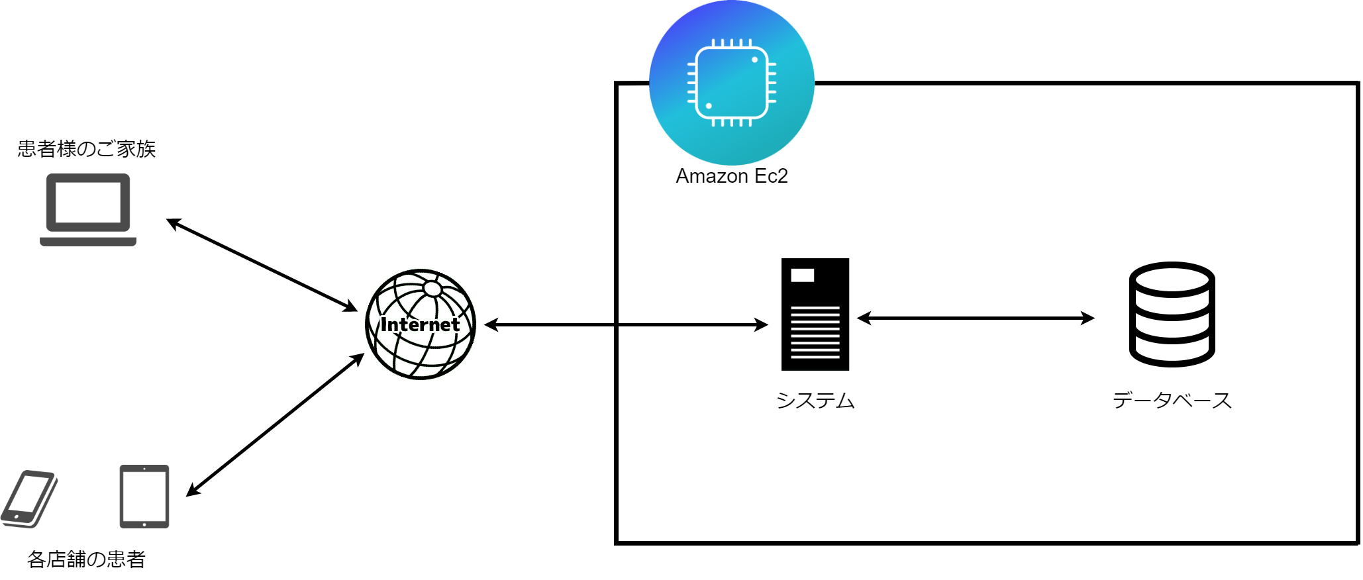

サポーター
( )

5 | システムの機能要件
 | 別紙1に記入
6 | 開発体制
 | 【ポイント】 ①担当者の役割が明確になっているか？ ②進捗管理、仕様管理、試験（品質）管理等が行える体制となっているか？

 | ①担当者の役割が明確になっているか？ リーダー、サブリーダーを中心にフェーズごとに決定する。 フロントエンド：天辰、加藤、藤嶋 バックエンド：佐久間、庄司、池田 ②進捗管理、仕様管理、試験（品質）管理等が行える体制となっているか？ 進捗管理：Microsoft ToDoを使用してサブリーダー中心にタスクを割り振る。 メンバーはタスク終了後、Microsoft ToDo内で「完了済み」に設定し共有 仕様管理：必須制作物の「システム設計」に沿って厳密に管理 品質管理：毎日各自の作業分バックアップ＋三日に一度の全体共有で「システム設計」との整合性を図る

7 | 開発スケジュール
 | 別紙2に記入
8 | 開発で苦労すると思われる点、リスク
 | 1.幅広い年齢層に使いやすいUIとはどのようなものか 2.ネガティブワードの排除する仕組みと完成度 3.育成要素、着せ替え機能など画面回りの手間が多い 4.音声操作をすべての画面に組み込む手間と技術力の不安

 | その対応策
 | 1.世の中にすでに普及しているアイデアを参考に 2.AzureのText Analyticsを用いて実装予定（現時点では） テストコードで動作確認済 3.フロント担当の負担が大きくなりすぎないように見通しをしっかり立てる 4.フロントエンドと綿密に連携を取りつつ、わからないことを共有して総出で取り組む 動作確認済

別紙１） 機能要件
別紙1.システムの機能要件
【ポイント】 ①システムの目的を達成するための機能が網羅されているか？ ②機能は、入力系、照会系、帳票、バッチ処理等が明確となっているか？ ③システム導入後の運用面（バックアップ、障害対応など）への配慮がされているか？

こちらは記入例です。 機能要件は、下記を参考にしてみましょう。
独立行政法人情報処理推進機構(IPA)「システム機能階層図」
https://www.ipa.go.jp/sec/tool/ep/ep2.html
No | 機能名 |  |  | 分類 | 機能概要 | 進捗 | 実績
 | 大機能 | 中機能 | 小機能
1 | ユーザ管理 | ユーザの認証機能 | サインアップ | 入力系 | ユーザの情報登録ができる | 100% | 実装
2 |  |  | サインイン | 入力系 | ユーザIDとパスワードによるログインができる | 100% | 実装
3 |  |  | サインアウト | 処理系 | ログアウトが出来る | 100% | 実装
4 |  | ユーザの情報変更機能 | 基本情報の変更 | 入力系 | 基本情報の変更ができる | 100% | 実装
5 |  |  |  | 入力系 | サポーターがリハビリの完了登録をできる | 100% | 実装
6 | リハビリ管理 | リハビリメニューの登録 |  | 入力系 | リハビリメニューの登録ができる | 100% | 実装
7 |  | 毎日の実施メニューの登録 |  | 入力系 | リハビリメニューのtodoリストから、一日の成果の登録ができる | 100% | 実装
8 | 共有 | SNS | 投稿機能 | 入力系 | 投稿ができる | 100% | 実装
9 |  |  | 返信機能 | 入力系 | 投稿にポジティブ要素のみのスタンプで返信ができる | 100% | 実装
10 | 日記機能 | 日記の登録 |  | 入力系 | 日記の登録ができる | 100% | 実装
11 |  | 日記の参照 |  | 参照系 | 日記の参照ができる | 100% | 実装
12 |  | 日記の削除 |  | 入力系 | 日記の削除ができる | 100% | 実装
13 |  | 日記の編集 |  | 入力系 | 日記の編集ができる | 100% | 実装
14 | カレンダー機能 | ハッピーデー |  | 入力系 | カレンダーにハッピーデーの登録ができる | 100% | 実装
15 |  | カレンダーの参照 |  | 参照系 | カレンダーの参照ができる | 100% | 実装
16 | 育成機能 | 画像が育っていく機能 |  | バッチ処理系？ | リハビリToDOを達成するにつれ、画像の切り替わりができる | 100% | 実装
17 | 経験談機能 | 経験談の投稿 |  | 入力系 | 経験談の投稿ができる | 100% | 実地
18 |  | 経験談の参照 |  | 参照系 | 経験談の参照ができる | 100% | 実地
19 |  | 経験談の編集 |  | 入力系 | 経験談の編集ができる | 100% | 実地
20 | 音声操作機能 |  |  | 入力系 | 認証機能以外のすべての画面で音声操作ができる | 実装予定なし | 未実施
21 | ヘルプ機能 | お問い合わせ機能 |  | 入力系 | お問い合わせサイトで問い合わせることによって、管理者にメールを送ることができる。 | 実装予定なし | 未実施
22 |  | 操作説明機能 |  | 参照系 | 操作が分からなくなった時に確認できる | 100% | 実地

別紙１）非機能要件
別紙1.システムの非機能要件
【ポイント】 ④非機能要件（性能や信頼性，拡張性，セキュリティ）の配慮がされているか？

No | 項目 | ファクター | 機能概要 | 実績

こちらは記入例です。 非機能要件は、下記を参考にしてみましょう。 独立行政法人情報処理推進機構(IPA)「非機能要求グレード2018」
https://www.ipa.go.jp/sec/softwareengineering/std/ent03-b.html
1 | 可用性 | 災害時 | Amazonデータセンターに依存する | 達成
2 |  | 稼働率 | データベースとの接続、操作が出来る | 達成
3 |  |  | 99%以上の稼働率を保証する | 達成
4 | 性能 拡張性 | レスポンスタイム | 音声操作を一つの操作につき5秒以内で返す | 未実装
5 |  |  | 各ページの遷移を3秒以内に実行できる | 未達成
6 |  | 拡張性 | 利用者が増加した場合、インスタンス増加の検討 | 達成
7
8 | 運用 保守性 | 運用時間 | 24時間365日（場合によってはアップデート時間を取る） | 達成
9 |  | バックアップ | RDSの自動バックアップ | 達成
10 |  | メンテナンス | 随時メンテナンス作業を行う。システム停止しなければならない場合は0時から3時に行う。 | 達成
11 |  | 運用監視 | ログを使用し、各機能が正常に作動しているか確認する | 達成
12 | 移行性 | 移行方式 | AWS内でデータを移動する | 達成
13
14
15
16 | セキュリティ | 無害化 | サニタイジング処理をする | 達成
17 |  | 通信 | HTTPS通信を使用する | 達成
18
19
20 | システム環境 テクノロジー | 制限 | なし | 達成
21 |  | 耐災害性 | Amazonデータセンターに依存する | 達成
22
23

別紙２）開発スケジュール予定＆実績
別紙2.開発スケジュール予定＆実績
システム名 |  | わくりは！

アジャイル開発を行った場合、
こちらの資料は必要ございません。
工程 |  | 成果物 | 担当 | 工数 （人日） |  | 進捗 | 10月 |  |  | 11月 |  |  | 12月 |  |  | 1月 |  |  | 2月 |  |  | 備考
 |  |  |  |  |  |  | 上 | 中 | 下 | 上 | 中 | 下 | 上 | 中 | 下 | 上 | 中 | 下 | 上 | 中 | 下
1 | 企画 | 企画書 | 全員 | 予定 | 0.0 | 0%
 |  |  |  | 実績 | 0.0 | 0%
2 | プロジェクト計画 | プロジェクト計画書 | 全員 | 予定 | 0.0 | 0%
 |  |  |  | 実績 | 0.0 | 0%
3 | 顧客レビュー | PowerPoint | 全員 | 予定 | 0.0 | 0%
 |  |  |  | 実績 | 0.0 | 0%
4 | システム設計 | システム設計書 | 全員 | 予定 | 0.0 | 0%
 |  |  |  | 実績 | 0.0 | 0%
5 | 設計書レビュー |  | 全員 | 予定 | 0.0 | 0%
 |  |  |  | 実績 | 0.0 | 0%
6 | プログラミング | コード | 全員 | 予定 | 0.0 | 0%
 |  |  |  | 実績 | 0.0 | 0%
7 | テスト | 単体テスト仕様書 ユースケース記述テスト仕様書 | 全員 | 予定 | 0.0 | 0%
 |  |  |  | 実績 | 0.0 | 0%
8 | 校内大会 |  | 全員 | 予定 | 0.0 | 0%
 |  |  |  | 実績 | 0.0 | 0%
9 | 改修 |  | 全員 | 予定 | 0.0 | 0%
 |  |  |  | 実績 | 0.0 | 0%

